overview
UI SYNERGY
TOPIK : FIORISCE

Link Submission
Mock Up | https://www.figma.com/team_invite/redeem/60NwPYpg1BTvbJbi9SoOyt?t=FbNNM3zUvFVmxtMD-21
GitHub Org | https://github.com/Fiorisce-Florist
Repository

Live Website
API Endpoint (Auth Service)

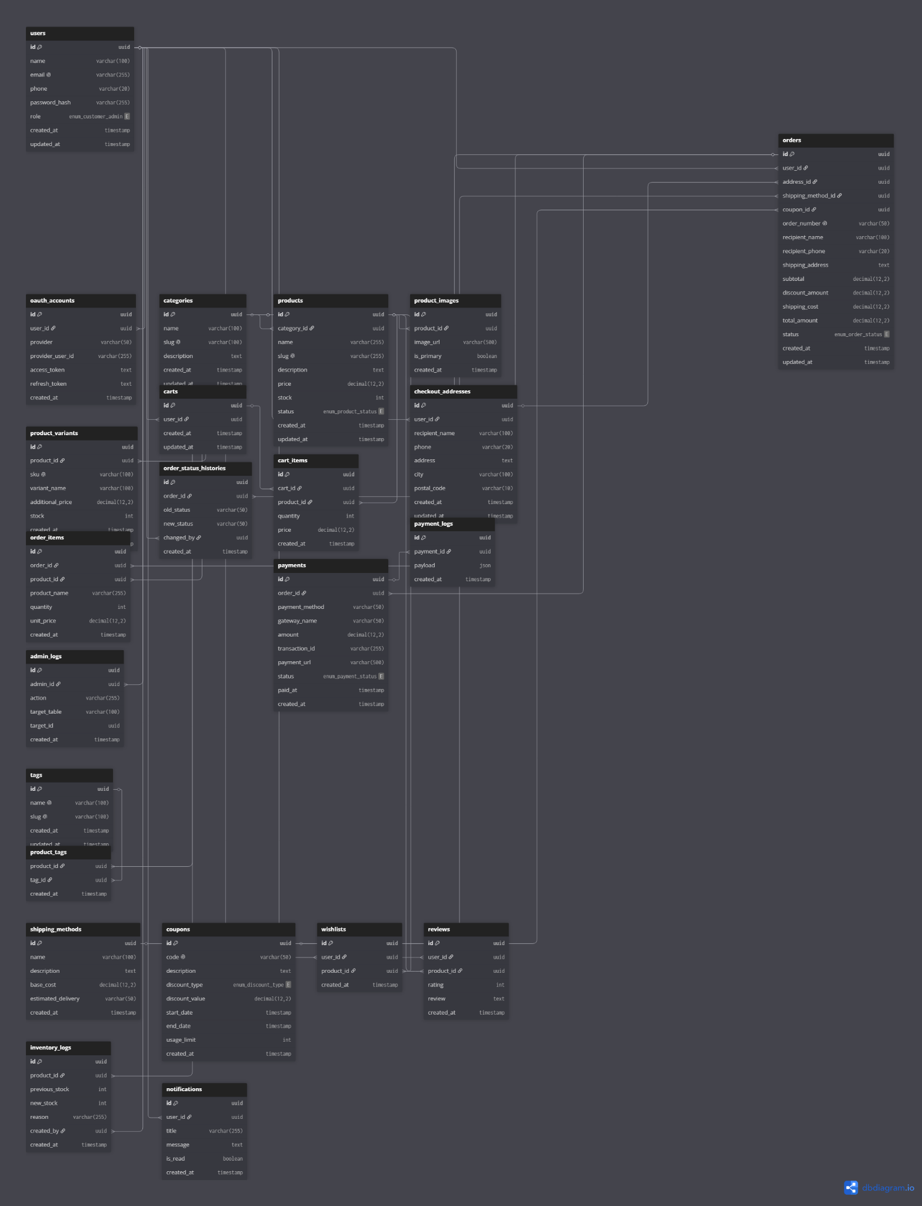
Domain Blueprint |  |  |  |  | Database Diagram | https://dbdiagram.io/d/fiorisce-6a029c8854a51d93d3fcb348
Domain Bisnis & Modul | Nama Service / Repo | Tech Stack (Fullstack) | PIC Utama | Fokus & Tanggung Jawab Utama
Design System |  |  |  | Menetapkan standar visual dan komponen UI yang digunakan di seluruh website, termasuk warna, tipografi, spacing, button, form, card produk, navbar, footer, serta panduan konsistensi desain dan aksesibilitas.
Authentication |  |  |  | Login, registrasi, manajemen sesi, profil user
Product Catalogue |  |  |  | Menampilkan daftar produk, detail, kategori, pencarian
Cart & Checkout |  |  |  | Menangani keranjang belanja, proses checkout, validasi pesanan
Payment |  |  |  | Integrasi dengan payment gateway, konfirmasi pembayaran
Order Management |  |  |  | Kelola pesanan, status pesanan, riwayat transaksi
Admin Dashboard |  |  |  | CRUD produk, order management, laporan, dashboard admin

Infrastruktur, Network, & Quality Control
Kategori Sistem | Teknologi yang Digunakan | Implementasi & Fungsi
Arsitektur Utama | Monolithic Web Application | Seluruh fitur e-commerce berjalan dalam satu aplikasi sehingga lebih sederhana untuk dikembangkan dan dipelihara.
CMS | To be decided | Mengelola konten website, halaman, media, pengguna, dan konfigurasi sistem.
E-Commerce Engine | MedusaJS | Menyediakan fitur katalog produk, keranjang belanja, checkout, manajemen pesanan, dan kupon diskon.
Database & Cache | MySQL, Redis Queue | Postgres (ACID) untuk konsistensi data transaksi. Redis/RabbitMQ untuk proses asynchronous.
Network & Security | Nginx, Cloudflare WAF | Nginx sebagai Reverse Proxy. Cloudflare untuk manajemen DNS palmery.my.id dan perlindungan firewall (WAF).
Payment Gateway | Midtrans | Memproses pembayaran melalui QRIS, transfer bank, e-wallet, dan metode pembayaran lainnya.
Storage & CDN | Cloudflare Cache | Pengiriman aset statis (foto profil, gambar buket bunga) yang super cepat dan minim latensi.
Code Standardization | ESLint, Prettier | Aturan formatting & kode wajib bersih dari warnings sebelum bisa di-merge ke branch utama.
CI/CD & Security Scan | GitHub Actions, SonarCloud | CI Pipeline otomatis menjalankan tes & SonarCloud (SAST). CD Pipeline akan terblokir jika Quality Gate gagal.

Non-Functional Requirements
Layer | Syarat & Tools | Deskripsi Sesuai Syarat Praktikum
Linting & Formatting | ESLint, Prettier | Kode wajib rapi tanpa peringatan (warnings) sebelum di-merge ke branch utama.
Static Code Analysis | SonarQube / SonarCloud | Pemindaian otomatis untuk code smells, bugs, dan security vulnerabilities di CI/CD Pipeline.
CI / CD Pipeline | GitHub Actions | CI Script : Menjalankan build, lint, dan tes. CD Script: Versi dummy yang secara otomatis terblokir jika kualitas (SonarQube) tidak lulus.

